Spis treści
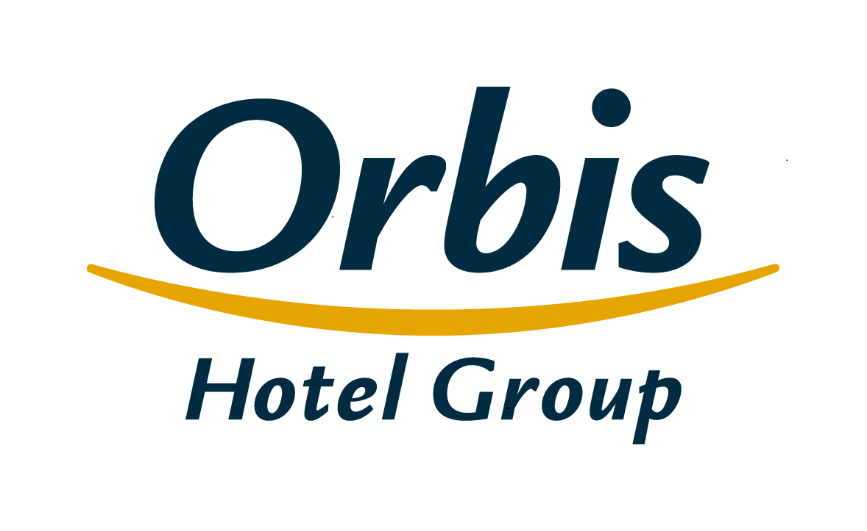
Wybrane dane finansowe i operacyjne Grupy Kapitałowej Orbis 22 lutego 2017 r.

Spis treści
1. | Skonsolidowany rachunek zysków i strat
2. | Skonsolidowane sprawozdanie z sytuacji finansowej
3. | Skonsolidowane sprawozdanie ze zmian w kapitale własnym
4. | Skonsolidowane sprawozdanie z przepływów pieniężnych
5. | Sprawozdawczość według segmentów
6 | Skonsolidowany rachunek zysków i strat w ujęciu analitycznym
7. | Wskaźniki operacyjne
8. | Baza hotelowa Grupy
9. | Struktura klientów Grupy
10. | Przeciętne zatrudnienie w Grupie
11. | Struktura Grupy
12. | Struktura akcjonariatu Orbis S.A.

Struktura Grupy
Spis treści

 | Struktura Grupy
Orbis Spółka Akcyjna
jednostka dominująca
PODMIOTY ZALEŻNE
Orbis Kontrakty Sp. z o.o.
Accor Pannonia Hotels Zrt.
Orbis Corporate Sp. z o. o.**
UAB Hekon
100%
100%
100%
95,08%
99,92%
PBP OR
Accor Hotels Romania s.r.l.
Katerinska Hotel s.r.o.
Accor Pannonia Slovakia, s.r.o.
Novy Smichov Gate a.s.*
H-Development CZ a.s.
Business Estate Entity a.s.
99,92%
100%
100%
100%
100%
100%

 | * W dniu 1 stycznia 2017 roku nastąpiło połączenie Spółki zależnej Katerinska Hotel s.r.o. (spółka przejmująca) ze Spółką zależną Nový Smíchov Gate a.s. (spółka przejmowana), w której spółka przejmująca posiadała 100% udziałów. ** Spółka wyłączona z konsolidacji, nie prowadzi działalności gospodarczej

